Estadísticas
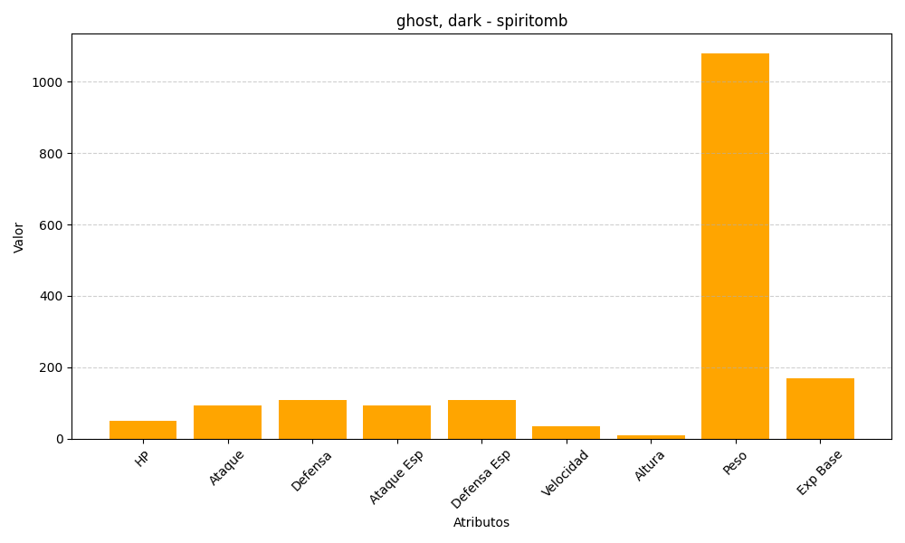
ID | Nombre | Tipo | HP | Ataque | Defensa | Ataque Especial | Defensa Especial | Velocidad | Altura | Peso | Experiencia Base
442 | spiritomb | ghost, dark | 50 | 92 | 108 | 92 | 108 | 35 | 10 | 1080 | 170

